Inicio
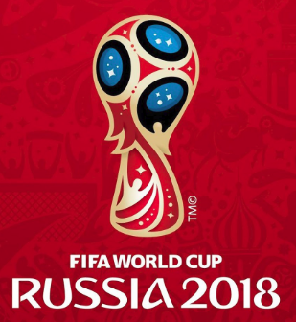
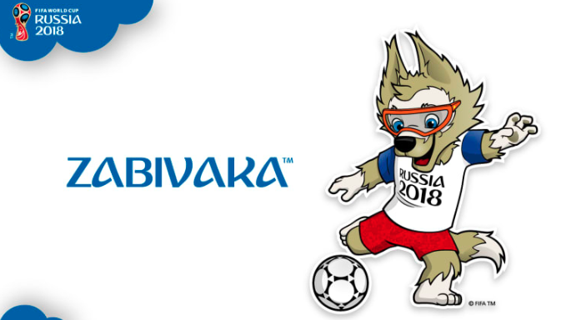




Seleccione su Pais:

Chile

GRUPO A
Fecha:
2018-06-11
Hora:
2018-06-11 22:34:44
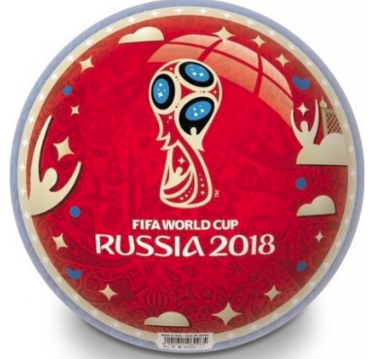

Grupo A

Dia | Hora | Estado | Partidos |  |  |  | Equipo | G | E | P | GF | GC | DG | Pts. | PJ
2018-06-14 | 11:00:00 | Proximamente.. | Rusia | 2 | Arabia Saudí | 0 | Uruguay | 2 | 1 | 0 | 8 | 1 | 7 | 7 | 3
2018-06-15 | 8:00:00 | Proximamente.. | Egipto | 0 | Uruguay | 5 | Rusia | 1 | 2 | 0 | 4 | 2 | 2 | 5 | 3
2018-06-19 | 14:00:00 | Proximamente.. | Rusia | 1 | Egipto | 1 | Egipto | 1 | 1 | 1 | 3 | 7 | -4 | 4 | 3
2018-06-20 | 11:00:00 | Proximamente.. | Uruguay | 2 | Arabia Saudí | 0 | Arabia Saudí | 0 | 0 | 3 | 1 | 6 | -5 | 0 | 3
2018-06-25 | 10:00:00 | Proximamente.. | Uruguay | 1 | Rusia | 1
2018-06-25 | 10:00:00 | Proximamente.. | Arabia Saudí | 1 | Egipto | 2 | Equipos Clasificados |  |  |  |  | 22:34:00
 |  |  |  |  |  |  | Uruguay |  |  |  |  | 22
 |  |  |  |  |  |  | Rusia |  |  |  |  | 34

